Sheet1
Зураг 8 Төрөлт.эмнэлгийн байгууллагын төрлөөр 2024 он
Аймаг, хот | Нийт төрөлт | Гэрийн төрөлт | БОЭТ | Амйг дүүргийн нэгдсэн эмнэлэг | Сум тосгоны ЭМТ | Maternal hospitals and NCMCH | Хувийн эмнэлэг | Бусад эмнэлэг
Архангай | 1071 | 2 | 0 | 961 | 108 | 0 | 0 | 0
Баян-Өлгий | 2518 |  | 0 | 2230 | 288 | 0 | 0 | 0
Баянхонгор | 1410 | 3 | 0 | 1351 | 56 | 0 | 0 | 0
Булган | 472 | 2 | 0 | 408 | 62 | 0 | 0 | 0
Говь-Алтай | 857 | 2 | 0 | 814 | 41 | 0 | 0 | 0
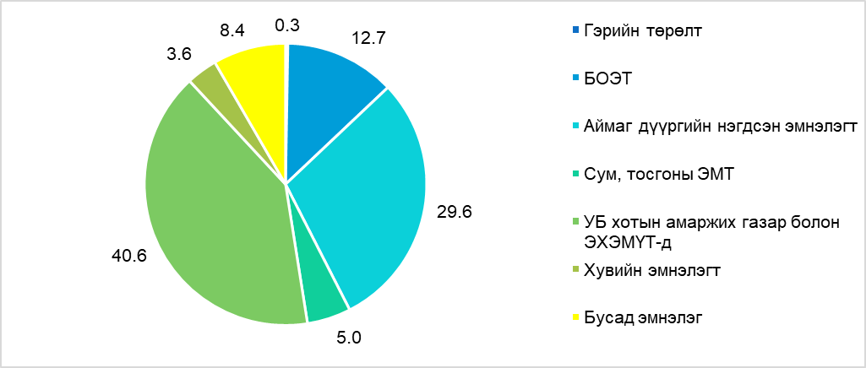
Говьсүмбэр | 317 | 1 | 0 | 316 |  | 0 | 0 | 0
Дархан-Уул | 1809 | 6 | 0 | 1802 | 1 | 0 | 0 | 0
Дорноговь | 1001 | 2 | 0 | 873 | 126 | 0 | 0 | 0
Дорнод | 1343 | 4 | 1311 |  | 28 | 0 | 0 | 0
Дундговь | 550 |  | 0 | 528 | 22 | 0 | 0 | 0
Завхан | 917 |  | 0 | 569 | 348 | 0 | 0 | 0
Орхон | 2005 | 2 | 2002 |  | 1 | 0 | 0 | 0
Өвөрхангай | 1713 | 4 | 1415 |  | 294 | 0 | 0 | 0
Өмнөговь | 1190 | 2 | 998 |  | 190 | 0 | 0 | 0
Сүхбаатар | 949 | 2 | 0 | 908 | 39 | 0 | 0 | 0
Сэлэнгэ | 1101 | 1 | 0 | 612 | 488 | 0 | 0 | 0
Төв | 746 | 9 | 0 | 644 | 93 | 0 | 0 | 0
Увс | 1615 | 7 | 0 | 1468 | 140 | 0 | 0 | 0
Ховд | 1680 | 7 | 1534 |  | 139 | 0 | 0 | 0
Хөвсгөл | 1898 | 5 | 0 | 1678 | 215 | 0 | 0 | 0
Хэнтий | 1037 | 4 | 0 | 835 | 198 | 0 | 0 | 0
Аймгийн дүн | 26199 | 65 | 7260 | 15997 | 2877 | 0 | 0 | 0
Улаанбаатар | 31120 | 89 | 0 | 941 |  | 23267 | 2035 | 4788
Улсын дүн | 57319 | 154 | 7260 | 16938 | 2877 | 23267 | 2035 | 4788

 |  | 0.3 | 12.7 | 29.6 | 5.0 | 40.6 | 3.6 | 8.4

 |  | 26134

